Semáforo
Registros COVID-19, del 05 al 18 de marzo del 2021 *

Datos actualizados al 19 de marzo del 2021 a las 12:00:00 a.m.

Código departamento | Código municipio | Departamento | Municipio | Proyecciones preliminares, de Población INE | Total de tamizajes | Casos confirmados | Tasa por 100K Habitantes | Tasa Pruebas por 1000 | % de Positividad | Puntaje total | semaforo
TOTAL NACIONAL |  |  |  | 17109746 | 66246 | 9119 | 53.297109145 | 0.28 | 13.765
1 | 1 | GUATEMALA | GUATEMALA | 1204964 | 16106 | 1655 | 137.35 | 0.95 | 10.28 | 6.5 | >5 y <=7.5 | Total de municipios según color
1 | 2 | GUATEMALA | SANTA CATARINA PINULA | 86980 | 943 | 155 | 178.2 | 0.77 | 16.44 | 8 | >7.5 y <=10 | Amarillo | Naranja | Rojo
1 | 3 | GUATEMALA | SAN JOSÉ PINULA | 89001 | 651 | 110 | 123.59 | 0.52 | 16.9 | 8.5 | >7.5 y <=10 | 136 | 107 | 97
1 | 4 | GUATEMALA | SAN JOSÉ DEL GOLFO | 8409 | 55 | 9 | 107.03 | 0.47 | 16.36 | 8.5 | >7.5 y <=10
1 | 5 | GUATEMALA | PALENCIA | 74517 | 254 | 76 | 101.99 | 0.24 | 29.92 | 10 | >7.5 y <=10
1 | 6 | GUATEMALA | CHINAUTLA | 123356 | 474 | 114 | 92.42 | 0.27 | 24.05 | 9 | >7.5 y <=10
1 | 7 | GUATEMALA | SAN PEDRO AYAMPUC | 66926 | 219 | 37 | 55.28 | 0.23 | 16.89 | 9 | >7.5 y <=10
1 | 8 | GUATEMALA | MIXCO | 507220 | 4016 | 525 | 103.51 | 0.57 | 13.07 | 7.5 | >5 y <=7.5
1 | 9 | GUATEMALA | SAN PEDRO SACATEPÉQUEZ | 55723 | 144 | 46 | 82.55 | 0.18 | 31.94 | 10 | >7.5 y <=10
1 | 10 | GUATEMALA | SAN JUAN SACATEPÉQUEZ | 281520 | 738 | 71 | 25.22 | 0.19 | 9.62 | 7 | >5 y <=7.5
1 | 11 | GUATEMALA | SAN RAYMUNDO | 38739 | 77 | 2 | 5.16 | 0.14 | 2.6 | 4 | >2.5 y <=5
1 | 12 | GUATEMALA | CHUARRANCHO | 16872 | 27 | 0 | 0 | 0.11 | 0 | 4 | >2.5 y <=5
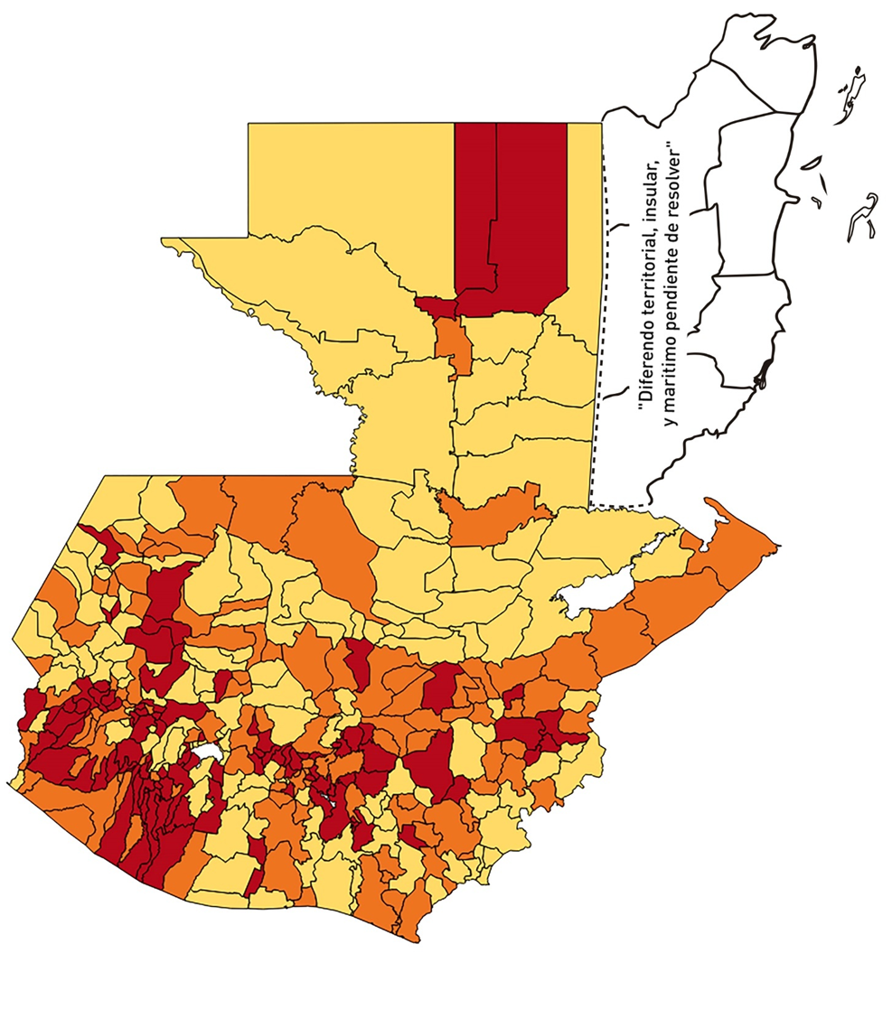
1 | 13 | GUATEMALA | FRAIJANES | 62906 | 668 | 91 | 144.66 | 0.76 | 13.62 | 7 | >5 y <=7.5
1 | 14 | GUATEMALA | AMATITLÁN | 150322 | 523 | 83 | 55.21 | 0.25 | 15.87 | 9 | >7.5 y <=10
1 | 15 | GUATEMALA | VILLA NUEVA | 475373 | 1926 | 296 | 62.27 | 0.29 | 15.37 | 9 | >7.5 y <=10
1 | 16 | GUATEMALA | VILLA CANALES | 166831 | 564 | 99 | 59.34 | 0.24 | 17.55 | 9 | >7.5 y <=10
1 | 17 | GUATEMALA | SAN MIGUEL PETAPA | 148250 | 609 | 127 | 85.67 | 0.29 | 20.85 | 9 | >7.5 y <=10
2 | 1 | EL PROGRESO | GUASTATOYA | 27201 | 178 | 15 | 55.15 | 0.47 | 8.43 | 7.5 | >5 y <=7.5
2 | 2 | EL PROGRESO | MORAZÁN | 12639 | 38 | 2 | 15.82 | 0.21 | 5.26 | 6 | >5 y <=7.5
2 | 3 | EL PROGRESO | SAN AGUSTÍN ACASAGUASTLÁN | 55039 | 283 | 65 | 118.1 | 0.37 | 22.97 | 9 | >7.5 y <=10
2 | 4 | EL PROGRESO | SAN CRISTÓBAL ACASAGUASTLÁN | 7939 | 62 | 5 | 62.98 | 0.56 | 8.06 | 7.5 | >5 y <=7.5
2 | 5 | EL PROGRESO | EL JÍCARO | 13509 | 96 | 9 | 66.62 | 0.51 | 9.38 | 7.5 | >5 y <=7.5
2 | 6 | EL PROGRESO | SANSARE | 13602 | 81 | 5 | 36.76 | 0.43 | 6.17 | 6.5 | >5 y <=7.5
2 | 7 | EL PROGRESO | SANARATE | 42203 | 479 | 41 | 97.15 | 0.81 | 8.56 | 6.5 | >5 y <=7.5
2 | 8 | EL PROGRESO | SAN ANTONIO LA PAZ | 22256 | 85 | 10 | 44.93 | 0.27 | 11.76 | 7 | >5 y <=7.5
3 | 1 | SACATEPEQUEZ | ANTIGUA GUATEMALA | 59091 | 759 | 65 | 110 | 0.92 | 8.56 | 6.5 | >5 y <=7.5
3 | 2 | SACATEPEQUEZ | JOCOTENANGO | 23492 | 159 | 20 | 85.14 | 0.48 | 12.58 | 7.5 | >5 y <=7.5
3 | 3 | SACATEPEQUEZ | PASTORES | 19661 | 76 | 20 | 101.72 | 0.28 | 26.32 | 10 | >7.5 y <=10
3 | 4 | SACATEPEQUEZ | SUMPANGO | 46082 | 96 | 19 | 41.23 | 0.15 | 19.79 | 8 | >7.5 y <=10
3 | 5 | SACATEPEQUEZ | SANTO DOMINGO XENACOJ | 14455 | 21 | 5 | 34.59 | 0.10 | 23.81 | 8 | >7.5 y <=10
3 | 6 | SACATEPEQUEZ | SANTIAGO SACATEPÉQUEZ | 36982 | 115 | 10 | 27.04 | 0.22 | 8.7 | 7 | >5 y <=7.5
3 | 7 | SACATEPEQUEZ | SAN BARTOLOMÉ MILPAS ALTAS | 8642 | 51 | 5 | 57.86 | 0.42 | 9.8 | 7.5 | >5 y <=7.5
3 | 8 | SACATEPEQUEZ | SAN LUCAS SACATEPÉQUEZ | 28819 | 283 | 46 | 159.62 | 0.70 | 16.25 | 8 | >7.5 y <=10
3 | 9 | SACATEPEQUEZ | SANTA LUCÍA MILPAS ALTAS | 17422 | 131 | 31 | 177.94 | 0.54 | 23.66 | 8.5 | >7.5 y <=10
3 | 10 | SACATEPEQUEZ | MAGDALENA MILPAS ALTAS | 12766 | 28 | 4 | 31.33 | 0.16 | 14.29 | 7 | >5 y <=7.5
3 | 11 | SACATEPEQUEZ | SANTA MARÍA DE JESÚS | 26769 | 20 | 3 | 11.21 | 0.05 | 15 | 5 | >2.5 y <=5
3 | 12 | SACATEPEQUEZ | CIUDAD VIEJA | 41010 | 168 | 37 | 90.22 | 0.29 | 22.02 | 9 | >7.5 y <=10
3 | 13 | SACATEPEQUEZ | SAN MIGUEL DUEÑAS | 15562 | 47 | 7 | 44.98 | 0.22 | 14.89 | 7 | >5 y <=7.5
3 | 14 | SACATEPEQUEZ | ALOTENANGO | 28129 | 56 | 6 | 21.33 | 0.14 | 10.71 | 6 | >5 y <=7.5
3 | 15 | SACATEPEQUEZ | SAN ANTONIO AGUAS CALIENTES | 12716 | 48 | 0 | 0 | 0.27 | 0 | 4 | >2.5 y <=5
3 | 16 | SACATEPEQUEZ | SANTA CATARINA BARAHONA | 4569 | 9 | 0 | 0 | 0.14 | 0 | 4 | >2.5 y <=5
4 | 1 | CHIMALTENANGO | CHIMALTENANGO | 114720 | 434 | 94 | 81.94 | 0.27 | 21.66 | 9 | >7.5 y <=10
4 | 2 | CHIMALTENANGO | SAN JOSÉ POAQUIL | 33454 | 44 | 7 | 20.92 | 0.09 | 15.91 | 7 | >5 y <=7.5
4 | 3 | CHIMALTENANGO | SAN MARTÍN JILOTEPEQUE | 93517 | 83 | 8 | 8.55 | 0.06 | 9.64 | 5 | >2.5 y <=5
4 | 4 | CHIMALTENANGO | SAN JUAN COMALAPA | 59505 | 71 | 17 | 28.57 | 0.09 | 23.94 | 8 | >7.5 y <=10
4 | 5 | CHIMALTENANGO | SANTA APOLONIA | 23464 | 52 | 8 | 34.09 | 0.16 | 15.38 | 8 | >7.5 y <=10
4 | 6 | CHIMALTENANGO | TECPÁN GUATEMALA | 110891 | 103 | 18 | 16.23 | 0.07 | 17.48 | 7 | >5 y <=7.5
4 | 7 | CHIMALTENANGO | PATZÚN | 70685 | 76 | 12 | 16.98 | 0.08 | 15.79 | 7 | >5 y <=7.5
4 | 8 | CHIMALTENANGO | POCHUTA | 11116 | 18 | 1 | 9 | 0.12 | 5.56 | 5 | >2.5 y <=5
4 | 9 | CHIMALTENANGO | PATZICÍA | 40104 | 53 | 16 | 39.9 | 0.09 | 30.19 | 9 | >7.5 y <=10
4 | 10 | CHIMALTENANGO | SANTA CRUZ BALANYÁ | 10815 | 47 | 6 | 55.48 | 0.31 | 12.77 | 8 | >7.5 y <=10
4 | 11 | CHIMALTENANGO | ACATENANGO | 28417 | 28 | 1 | 3.52 | 0.07 | 3.57 | 4 | >2.5 y <=5
4 | 12 | CHIMALTENANGO | YEPOCAPA | 42153 | 28 | 2 | 4.74 | 0.05 | 7.14 | 5 | >2.5 y <=5
4 | 13 | CHIMALTENANGO | SAN ANDRÉS ITZAPA | 35087 | 29 | 4 | 11.4 | 0.06 | 13.79 | 5 | >2.5 y <=5
4 | 14 | CHIMALTENANGO | PARRAMOS | 20163 | 44 | 5 | 24.8 | 0.16 | 11.36 | 6 | >5 y <=7.5
4 | 15 | CHIMALTENANGO | ZARAGOZA | 29077 | 87 | 17 | 58.47 | 0.21 | 19.54 | 9 | >7.5 y <=10
4 | 16 | CHIMALTENANGO | EL TEJAR | 23198 | 76 | 14 | 60.35 | 0.23 | 18.42 | 9 | >7.5 y <=10
5 | 1 | ESCUINTLA | ESCUINTLA | 168193 | 1152 | 44 | 26.16 | 0.49 | 3.82 | 5.5 | >5 y <=7.5
5 | 2 | ESCUINTLA | SANTA LUCÍA COTZUMALGUAPA | 125854 | 1113 | 25 | 19.86 | 0.63 | 2.25 | 4 | >2.5 y <=5
5 | 3 | ESCUINTLA | LA DEMOCRACIA | 25703 | 137 | 15 | 58.36 | 0.38 | 10.95 | 8 | >7.5 y <=10
5 | 4 | ESCUINTLA | SIQUINALÁ | 25993 | 146 | 4 | 15.39 | 0.40 | 2.74 | 4.5 | >2.5 y <=5
5 | 5 | ESCUINTLA | MASAGUA | 48002 | 240 | 15 | 31.25 | 0.36 | 6.25 | 7 | >5 y <=7.5
5 | 6 | ESCUINTLA | TIQUISATE | 63422 | 440 | 92 | 145.06 | 0.50 | 20.91 | 8.5 | >7.5 y <=10
5 | 7 | ESCUINTLA | LA GOMERA | 52114 | 212 | 5 | 9.59 | 0.29 | 2.36 | 4 | >2.5 y <=5
5 | 8 | ESCUINTLA | GUANAGAZAPA | 17361 | 181 | 2 | 11.52 | 0.74 | 1.1 | 3 | >2.5 y <=5
5 | 9 | ESCUINTLA | PUERTO DE SAN JOSÉ | 67326 | 217 | 8 | 11.88 | 0.23 | 3.69 | 4 | >2.5 y <=5
5 | 10 | ESCUINTLA | IZTAPA | 20096 | 175 | 12 | 59.71 | 0.62 | 6.86 | 7 | >5 y <=7.5
5 | 11 | ESCUINTLA | PALÍN | 71172 | 236 | 14 | 19.67 | 0.24 | 5.93 | 6 | >5 y <=7.5
5 | 12 | ESCUINTLA | SAN VICENTE PACAYA | 18172 | 23 | 2 | 11.01 | 0.09 | 8.7 | 5 | >2.5 y <=5
5 | 13 | ESCUINTLA | NUEVA CONCEPCIÓN | 81233 | 40 | 8 | 9.85 | 0.04 | 20 | 6 | >5 y <=7.5
5 | 14 | ESCUINTLA | SIPACATE | 17838 | 10 | 1 | 5.61 | 0.04 | 10 | 5 | >2.5 y <=5
6 | 1 | SANTA ROSA | CUILAPA | 46974 | 113 | 6 | 12.77 | 0.17 | 5.31 | 5 | >2.5 y <=5
6 | 2 | SANTA ROSA | BARBERENA | 61079 | 124 | 42 | 68.76 | 0.15 | 33.87 | 10 | >7.5 y <=10
6 | 3 | SANTA ROSA | SANTA ROSA DE LIMA | 21415 | 88 | 1 | 4.67 | 0.29 | 1.14 | 4 | >2.5 y <=5
6 | 4 | SANTA ROSA | CASILLAS | 26059 | 61 | 5 | 19.19 | 0.17 | 8.2 | 6 | >5 y <=7.5
6 | 5 | SANTA ROSA | SAN RAFAEL LAS FLORES | 13850 | 54 | 5 | 36.1 | 0.28 | 9.26 | 7 | >5 y <=7.5
6 | 6 | SANTA ROSA | ORATORIO | 27115 | 32 | 3 | 11.06 | 0.08 | 9.38 | 5 | >2.5 y <=5
6 | 7 | SANTA ROSA | SAN JUAN TECUACO | 12825 | 5 | 1 | 7.8 | 0.03 | 20 | 6 | >5 y <=7.5
6 | 8 | SANTA ROSA | CHIQUIMULILLA | 64871 | 103 | 10 | 15.42 | 0.11 | 9.71 | 6 | >5 y <=7.5
6 | 9 | SANTA ROSA | TAXISCO | 36751 | 51 | 2 | 5.44 | 0.10 | 3.92 | 4 | >2.5 y <=5
6 | 10 | SANTA ROSA | SANTA MARÍA IXHUATÁN | 26721 | 148 | 21 | 78.59 | 0.40 | 14.19 | 7.5 | >5 y <=7.5
6 | 11 | SANTA ROSA | GUAZACAPÁN | 22197 | 14 | 0 | 0 | 0.05 | 0 | 4 | >2.5 y <=5
6 | 12 | SANTA ROSA | SANTA CRUZ NARANJO | 17875 | 19 | 0 | 0 | 0.08 | 0 | 4 | >2.5 y <=5
6 | 13 | SANTA ROSA | PUEBLO NUEVO VIÑAS | 29418 | 73 | 4 | 13.6 | 0.18 | 5.48 | 5 | >2.5 y <=5
6 | 14 | SANTA ROSA | NUEVA SANTA ROSA | 39286 | 165 | 4 | 10.18 | 0.30 | 2.42 | 4 | >2.5 y <=5
7 | 1 | SOLOLA | SOLOLÁ | 99934 | 209 | 23 | 23.02 | 0.15 | 11 | 6 | >5 y <=7.5
7 | 2 | SOLOLA | SAN JOSÉ CHACAYÁ | 5220 | 13 | 4 | 76.63 | 0.18 | 30.77 | 10 | >7.5 y <=10
7 | 3 | SOLOLA | SANTA MARÍA VISITACIÓN | 2602 | 1 | 0 | 0 | 0.03 | 0 | 4 | >2.5 y <=5
7 | 4 | SOLOLA | SANTA LUCÍA UTATLÁN | 21790 | 11 | 3 | 13.77 | 0.04 | 27.27 | 7 | >5 y <=7.5
7 | 5 | SOLOLA | NAHUALÁ | 93541 | 78 | 10 | 10.69 | 0.06 | 12.82 | 5 | >2.5 y <=5
7 | 6 | SOLOLA | SANTA CATARINA IXTAHUACÁN | 61274 | 38 | 3 | 4.9 | 0.04 | 7.89 | 5 | >2.5 y <=5
7 | 7 | SOLOLA | SANTA CLARA LA LAGUNA | 10340 | 3 | 3 | 29.01 | 0.02 | 100 | 9 | >7.5 y <=10
7 | 8 | SOLOLA | CONCEPCIÓN | 7214 | 0 | 0 | 0 | 0.00 | 0 | 4 | >2.5 y <=5
7 | 9 | SOLOLA | SAN ANDRÉS SEMETABAJ | 14861 | 4 | 0 | 0 | 0.02 | 0 | 4 | >2.5 y <=5
7 | 10 | SOLOLA | PANAJACHEL | 16101 | 87 | 13 | 80.74 | 0.39 | 14.94 | 8 | >7.5 y <=10
7 | 11 | SOLOLA | SANTA CATARINA PALOPÓ | 4882 | 7 | 0 | 0 | 0.10 | 0 | 4 | >2.5 y <=5
7 | 12 | SOLOLA | SAN ANTONIO PALOPÓ | 15752 | 11 | 1 | 6.35 | 0.05 | 9.09 | 5 | >2.5 y <=5
7 | 13 | SOLOLA | SAN LUCAS TOLIMÁN | 31805 | 50 | 8 | 25.15 | 0.11 | 16 | 8 | >7.5 y <=10
7 | 14 | SOLOLA | SANTA CRUZ LA LAGUNA | 7894 | 4 | 0 | 0 | 0.04 | 0 | 4 | >2.5 y <=5
7 | 15 | SOLOLA | SAN PABLO LA LAGUNA | 8004 | 4 | 0 | 0 | 0.04 | 0 | 4 | >2.5 y <=5
7 | 16 | SOLOLA | SAN MARCOS LA LAGUNA | 2944 | 5 | 0 | 0 | 0.12 | 0 | 4 | >2.5 y <=5
7 | 17 | SOLOLA | SAN JUAN LA LAGUNA | 13400 | 21 | 6 | 44.78 | 0.11 | 28.57 | 9 | >7.5 y <=10
7 | 18 | SOLOLA | SAN PEDRO LA LAGUNA | 11828 | 67 | 11 | 93 | 0.40 | 16.42 | 8.5 | >7.5 y <=10
7 | 19 | SOLOLA | SANTIAGO ATITLÁN | 44854 | 39 | 3 | 6.69 | 0.06 | 7.69 | 5 | >2.5 y <=5
8 | 1 | TOTONICAPAN | TOTONICAPÁN | 118960 | 987 | 178 | 149.63 | 0.59 | 18.03 | 8.5 | >7.5 y <=10
8 | 2 | TOTONICAPAN | SAN CRISTÓBAL TOTONICAPÁN | 42937 | 248 | 73 | 170.02 | 0.41 | 29.44 | 9.5 | >7.5 y <=10
...

